المؤشرات الكلية

سوق العراق للاوراق المالية
جلسة الخميس 2025/11/6 |  |  |  | تقرير أسعار الأسهم المتداولة واخبار الشركات
الجلسة (200)

الاسهم المتداولة المدرجة و OTC |  |  | 257,706,233 |  |  | قيمة الأسهم المتداولة المدرجة و OTC |  | 791,546,474 |  |  | صفقات الشركات المدرجة وOTC | 882
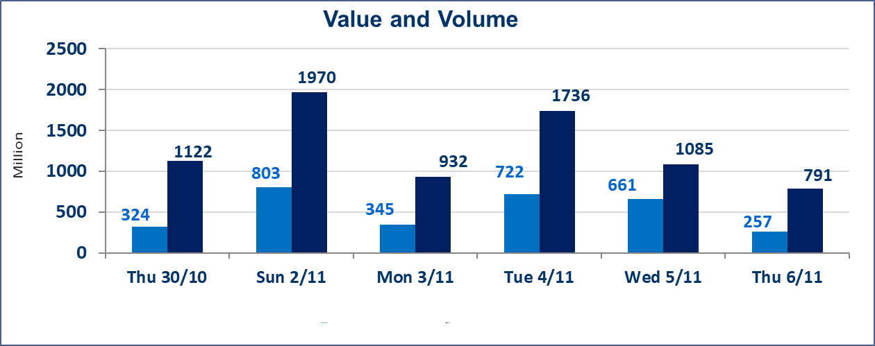
المؤشر60 ISX اليوم | 945.08 |  | نقطة |  |  | المؤشر15 ISX اليوم | 1171.72 | نقطة
المؤشر 60 ISX السابق | 945.72 |  | نقطة |  |  | المؤشر 15 ISX السابق | 1172.62 | نقطة
نسبة التغير | -0.07 |  | % |  |  | نسبة التغير | -0.08 | %
عدد النقاط | -0.64 |  | نقطة |  |  | عدد النقاط | -0.90 | نقطة

الشركات المدرجة | 104 | OTC | 11 | 115 |  | الشركات غير المتداولة المدرجة | 43 | OTC | 9 | 52
الشركات المتداولة | 43 | OTC | 1 | 44 |  | الشركات المرتفعة |  |  | 10
شركات الهيئة العامة |  |  |  | 3 |  | الشركات المنخفضة |  |  | 13
الموقوفة بقرار من هيأة الأوراق المالية |  |  |  | 15
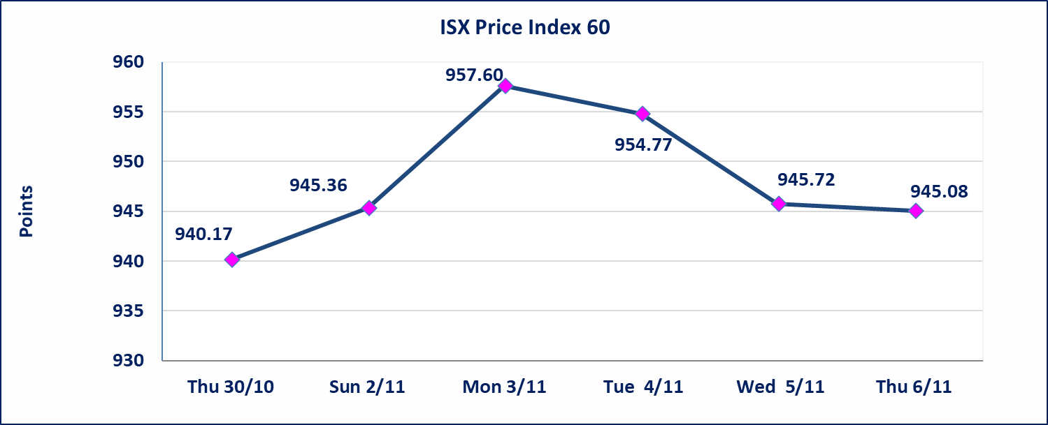
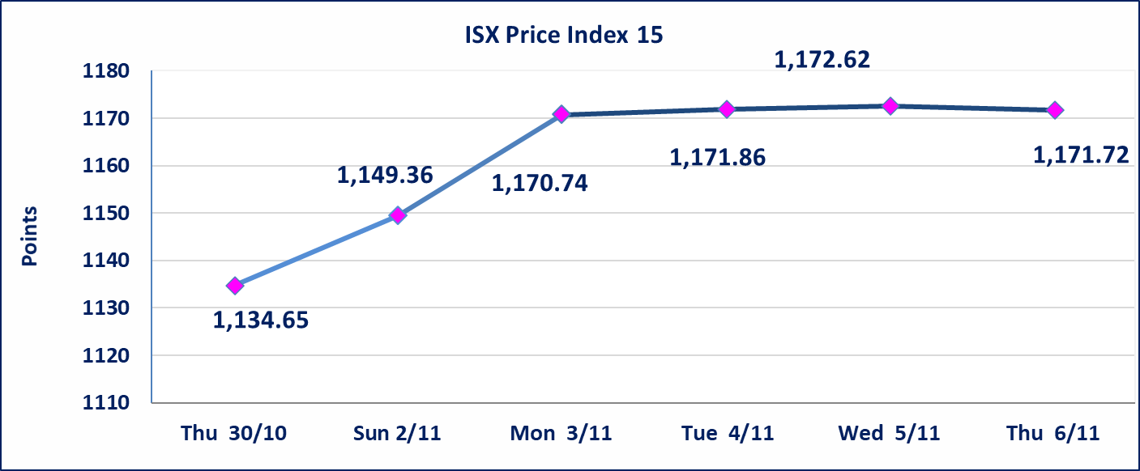

إيقاف التداول | استنادا الى كتاب هيأة الاوراق المالية المرقم 2303/10 في2025/11/4 تقرر ايقاف التداول على اسهم الشركات لعدم تقديم البيانات المالية الفصلية والشركات هي ( مصرف القرطاس ،الخليج للتامين، الشرق الاوسط لانتاج وتسويق الاسماك ) واستمرار التداول على الشركات (الصناعات الخفيفة ، صناعة المواد الانشائية ،العراقية لنقل المنتجات النفطية،البادية للنقل العام) في المنصة الشركات الغير مفصحه واستمرار الايقاف على الشركات (الزوراء للاستثمار المالي، الوئام للاستثمار الملي، العراقية للنقل البري، الباتك للاستثمار المالي،بين النهرين للاستثمارات المالية ،مصرف بابل ، مصرف الشمال ،الخير للاستثمال المالي)
بابل للإنتاج الحيواني والنباتي(ABAP) | تم ايقاف التداول على اسهم الشركة اعتبارا من جلسة الاربعاء 2025/11/5 لعدم اجابة الشركة على الكتاب الافصاح المرسل من قبل السوق للافصاح عن اهم الاحداث الجوهرية التي أدت إلى انخفاض سعر السهم لجلستين بكامل حدود نسبة التغير لجسلتي 11/3 و 2025/11/4.
الحد الأعلى والادنى للتغير في السعر | نسبة التغير في المنصة النظامية (15%)، نسبة التغير في المنصة الثانية (20%)، نسبة التغير في المنصة الثالثة (5%) إرتفاعاً وإنخفاضاً من سعر الاغلاق السابق.
Web site : www.isx-iq.net E-mail : info-isx@isx-iq.net |  |  |  |  | 07834000034 - 07711211522 : ص . ب :3607 العلوية الهاتف |  |  |  |  |  | بغداد /الكرادة/ قرب المسرح الوطني /مجاور مصرف الخليج التجاري

نسبة التغير
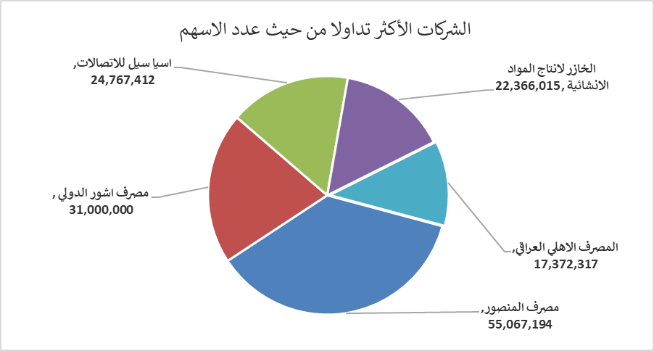
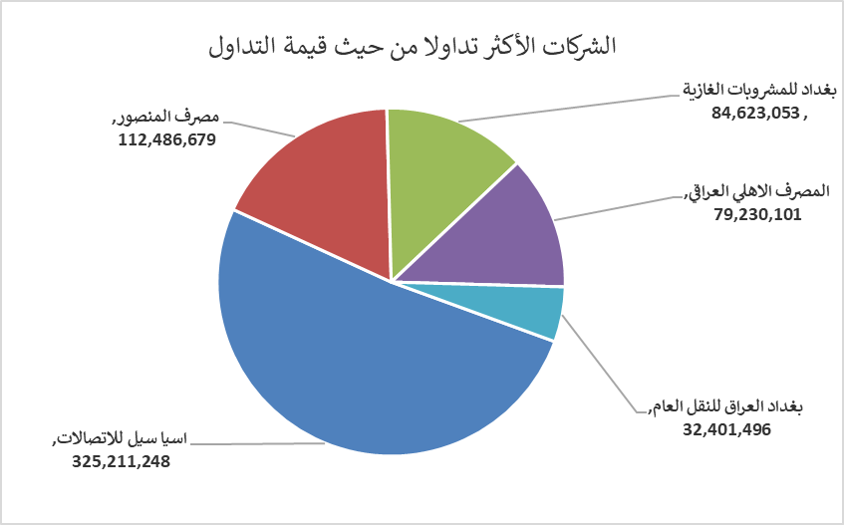
الشركات الأكثر ارتفاعاً وانخفاضاً

نسبة التغير لاسعار الاغلاق الاكثر ارتفاعاً |  |  |  | نسبة التغير لاسعار الاغلاق الاكثر انخفاضاً
اسم الشركة | اغلاق | التغير(%) | الاسهم المتداولة | اسم الشركة | اغلاق | التغير (%) | الاسهم المتداولة
الخازر لانتاج المواد الانشائية | 1.220 | 6.09 | 22,366,015 | مصرف ايلاف الاسلامي | 0.290 | -9.37 | 28,429
المواد الانشائية الحديثة | 0.710 | 4.41 | 600,000 | مصرف الدولي الاسلامي | 0.190 | -5.00 | 109,940
انتاج الالبسة الجاهزة | 2.200 | 4.27 | 715,000 | مصرف الاقتصاد | 0.240 | -4.00 | 11,021,000
المدينة السياحية لسد الموصل | 7.500 | 2.74 | 933 | الخياطة الحديثة | 6.050 | -3.97 | 701,603
نقل المنتجات النفطية | 1.900 | 2.15 | 1,150,140 | مصرف الاتحاد العراقي | 0.250 | -3.85 | 8,646

الشركات الاكثر نشاطا حسب الاسهم المتداولة (حجم التداول) |  |  |  | الشركات الاكثر نشاطا حسب القيمة المتداولة
اسم الشركة | اغلاق | التغير(%) | الاسهم المتداولة | اسم الشركة | اغلاق | التغير (%) | القيمة المتداولة
مصرف المنصور | 2.040 | -0.49 | 55,067,194 | اسيا سيل للاتصالات | 13.130 | 0.38 | 325,211,248
مصرف اشور الدولي | 0.260 | 0.00 | 31,000,000 | مصرف المنصور | 2.040 | -0.49 | 112,486,679
اسيا سيل للاتصالات | 13.130 | 0.38 | 24,767,412 | بغداد للمشروبات الغازية | 5.060 | 0.00 | 84,623,053
الخازر لانتاج المواد الانشائية | 1.220 | 6.09 | 22,366,015 | المصرف الاهلي العراقي | 4.550 | -1.09 | 79,230,101
المصرف الاهلي العراقي | 4.550 | -1.09 | 17,372,317 | بغداد العراق للنقل العام | 30.000 | -0.83 | 32,401,496

